HOJA DE VIDA DE EQUIPOS BIOMEDI
 |  | SISTEMA INTEGRADO DE GESTION
 |  | GESTION AMBIENTAL Y LOGISTICA
 |  | HOJA DE VIDA DE EQUIPOS BIOMEDICOS
CODIGO: SIG-MA-GA-FT02 |  | VERSION: 02 |  |  | EMISION: 30/11/2021 |  |  | PAGINA: 1 DE 1
PROCESO: |  |  |  |  | SERVICIO:
EQUIPO: | PIPETA 100-1000uL
INFORMACIÓN DEL EQUIPO |  |  |  |  |  |  | IMAGEN
Registro INVIMA | NA |  |  |  |  |  | 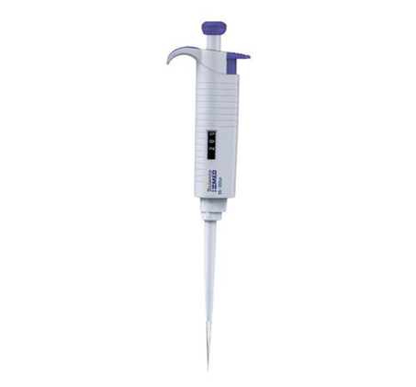
Ubicación: | Laboratorio clinico
Marca: | Joanlab
Modelo: | 100-1000ul
Serie: | JN050554
Fabricante: | Joanlab
País de origen: | China
Fecha de adquisición: | 2021-10-27
Proveedor: | MRO RESOURCES
Factura: | Propio
Costo de adquisición | $392,700.000
Costo de Reposición a año vigente | NA
Clasificación del equipo: | NA
CARACTERÍSTICA METROLÓGICA A CONTROLAR
Temperatura de trabajo: 20°c |  |  |  |  |  |  | Humedad de trabajo: 52%
Voltaje: |  |  |  |  |  |  | Corriente:
COMPONENTES O ACCESORIOS
Marca |  |  | Modelo |  |  |  |  |  |  | Serie | N° Inventario
NA |  |  | NA |  |  |  |  |  |  | NA | NA
NA |  |  | NA |  |  |  |  |  |  | NA | NA

CONDICIONES AMBIENTALES Y DE FUNCIONAMIENTO
AMBIENTALES |  |  |  |  |  |  |  | FUNCIONAMIENTO
Temperatura: Ambiente |  |  |  |  |  |  |  | Voltaje (V):N/A
Humedad relativa: 52% |  |  |  |  |  |  |  | Corriente (Amperios): N/a
Otras:
INTERVENCIONES METROLÓGICAS APLICABLES
ACTIVIDAD |  |  | APLICA |  |  |  |  | PERIODICIDAD SUGERIDA
 |  |  | SI |  |  | NO
Mantenimiento preventivo:
Verificación externa:
Verificación interna:
Calibración: |  |  | x |  |  |  |  | Anual
Otra: | Cual?
PROVEEDOR DE MANTENIMIENTO
Empresa: |  |  |  | MRO RESOURCES
Dirección: |  |  |  | TRANSVERSAL 47 A 21 57
Ciudad: |  |  |  | Cartagena Bolivar
Teléfono: |  |  |  | No tiene |  |  |  | Movil: 3232217176
E-mail: |  |  |  | comercial@mroresources.com.co
 |  |  |  |  |  |  |  |  | "COPIA CONTROLADA"

